Figura 2.1
Figura 2.1 Grado di sovrapposizione territoriale dell’ATS con Distretti sanitari e CPI
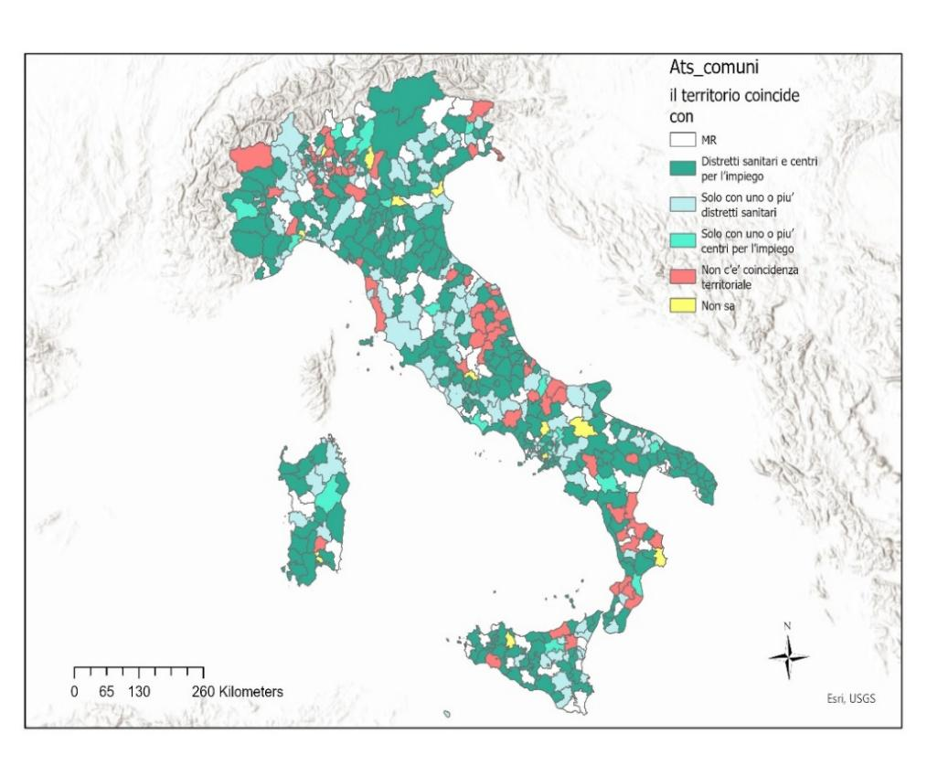

Fonte: dati Inapp, 2022

figura 2.2
Figura 2.2 Distribuzione degli ATS per numerosità dei comuni in classi
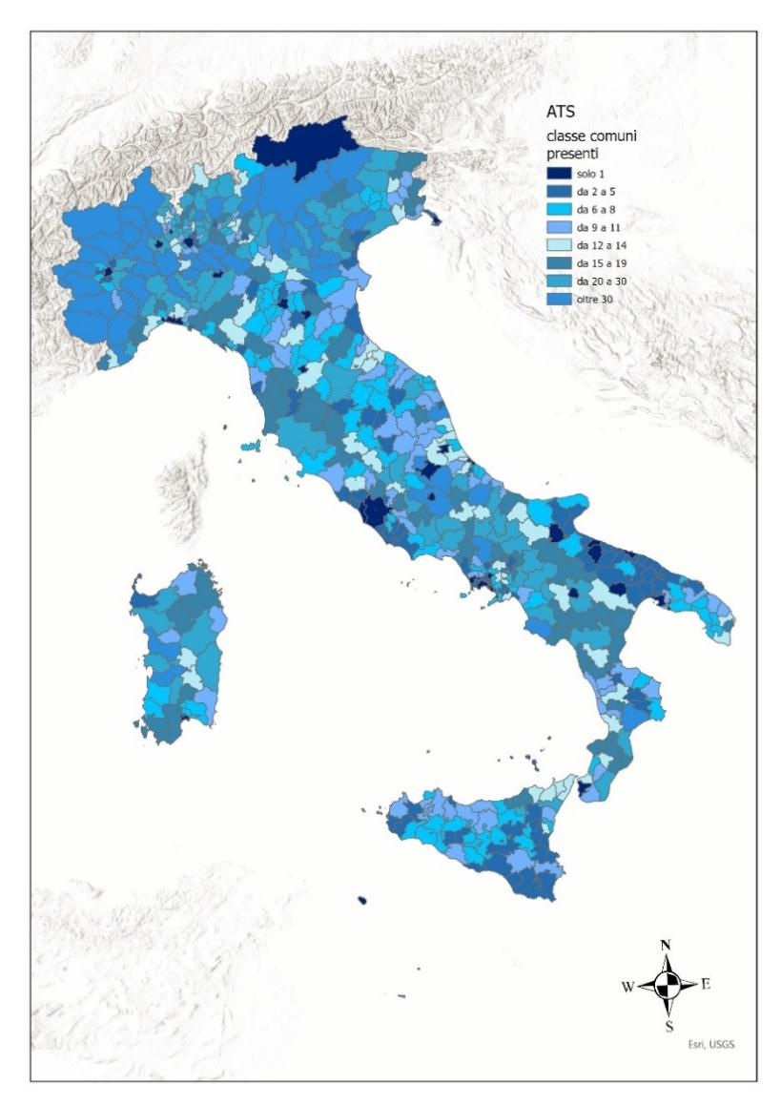

Fonte: dati Inapp, 2022

Figura 2.3
Figura 2.3 ATS che giudicano le Risorse umane indicate non sufficienti a rispondere adeguatamente ai bisogni dell’Ufficio di Piano (%)

0%
 | Risorse umane non suffcienti | Si, sono sufficienti
ABRUZZO | 76% | 24% | 100.0%
BASILICATA | 63% | 38% | 100.0%
BOLZANO | 0% | 100% | 100.0%
CALABRIA | 79% | 21% | 100.0%
CAMPANIA | 67% | 33% | 100.0%
94%
EMILIA ROMAGNA | 85% | 15% | 100.0%
FRIULI VENEZIA GIULIA | 43% | 57% | 100.0%
LAZIO | 58% | 42% | 100.0%
LIGURIA | 94% | 6% | 100.0%
LOMBARDIA | 68% | 32% | 100.0%
MARCHE | 73% | 27% | 100.0%
MOLISE | 43% | 57% | 100.0%
PIEMONTE | 69% | 31% | 100.0%
Provincia autonoma di Trento | 0% | 100% | 100.0%
PUGLIA | 70% | 30% | 100.0%
SARDEGNA | 91% | 9% | 100.0%
SICILIA | 71% | 29% | 100.0%
TOSCANA | 76% | 24% | 100.0%
UMBRIA | 91% | 9% | 100.0%
VAL D'AOSTA | 100% |  | 100.0%
VENETO | 88% | 12% | 100.0%
Italia | 71% | 29% | 100.0%

Fonte: dati Inapp, 2022

Figura 2.4
Figura 2.4 Modalità per facilitare l’integrazione dei servizi da ATS per coordinamento attività (%)
 | %
Lavoro a distanza | 7.3
Stessa sede operativa | 7.9
Attività e prestazioni gestite in comune | 32.1
Formazione comune | 33.5
Competenze e risorse umane integrate | 35.5
Progettazione comune delle attività | 58.1
Attraverso atti, protocolli, linee guida per la definizione di compiti | 77

Fonte: dati Inapp, 2022

Figura 3.1
Figura 3.1 Effetti utilizzo contemporaneo di più fonti di finanziamento

Consente una maggiore capacita’ di risposta e di copertura dei bisogni | 28.4%
Incrementa la sostenibilita’ degli interventi | 19.2%
Complica la gestione amministrativa | 17.5%
Consente continuita’ agli interventi al termine di un progetto e di una copertura finanziaria dedicata | 16.1%
Consente di ampliare l’impatto della pianificazione sociale di zona sullo sviluppo territoriale | 7.3%
Permette di sviluppare interventi non adeguatamente finanziati in precedenza | 4.0%
Permette di innovare e sperimentare nuovi interventi | 3.4%
Consente una maggiore autonomia delle scelte di intervento | 3.0%
Necessita di modifiche organizzative e di strutture ad hoc | 1.2%
Totale | 100.0%

Fonte: dati Inapp, 2022

Figura 3.2
Figura 3.2 ATS che rilevano un appesantimento della gestione amministrativa causata dall’utilizzo di più fondi (distribuzione regionale, %)

 | Complica la gestione amministrativa
ABRUZZO | 10%
BASILICATA | 13%
P.A. BOLZANO | 0%
CALABRIA | 4%
CAMPANIA | 8%
EMILIA-ROMAGNA | 15%
FRIULI-VENEZIA G. | 57%
LAZIO | 10%
LIGURIA | 44%
LOMBARDIA | 26%
MARCHE | 14%
MOLISE | 14%
PIEMONTE | 17%
P.A. TRENTO | 0%
PUGLIA | 8%
SARDEGNA | 27%
SICILIA | 11%
TOSCANA | 20%
UMBRIA | 27%
VAL D'AOSTA | 0%
VENETO | 35%
Italia | 17%

Fonte: dati Inapp, 2022

Figura 4.1
Figura 4.1 Contributo della pianificazione sociale al miglioramento del livello di integrazione organizzativa tra servizi di welfare: punto di vista degli ATS (%)

 | Per nulla | Poco | Abbastanza | Molto
Tra Sociale e giudiziario-sicurezza | 24.603174603 | 48.80952381 | 23.80952381 | 2.7777777778
Tra Sociale e istruzione-formazione | 10.912698413 | 41.26984127 | 43.452380952 | 4.3650793651
Tra Sociale e abitativo, | 20.03968254 | 48.412698413 | 27.579365079 | 3.9682539683
Tra Sociale e lavoro | 7.3412698413 | 37.896825397 | 46.031746032 | 8.7301587302
Tra Sociale e sanitario | 7.7380952381 | 35.515873016 | 49.206349206 | 7.5396825397

 |  | Tra Sociale e giudiziario-sicurezza | Tra Sociale e istruzione-formazione | Tra Sociale e abitativo, | Tra Sociale e lavoro | Tra Sociale e sanitario
 | Per nulla | 24.6 | 10.9 | 20.0 | 7.3 | 7.7
 | Poco | 48.8 | 41.3 | 48.4 | 37.9 | 35.5
 | Abbastanza | 23.8 | 43.5 | 27.6 | 46.0 | 49.2
 | Molto | 2.8 | 4.4 | 4.0 | 8.7 | 7.5
 |  | 100.0 | 100.0 | 100.0 | 100.0 | 100.0

Note: *possibili più risposte.
Fonte: dati Inapp, 2022

Figura 4.2
Figura 4.2 Servizi di welfare in cui migliorare il livello di integrazione per macro aree geografiche (risposta multipla)

 | Tra Sociale e sanitario | Tra Sociale e lavoro | Tra Sociale e abitativo | Tra Sociale e istruzione - formazione | Tra Sociale e giudiziario - sicurezza
Nord-Ovest | 81.300813008 | 62.601626016 | 56.910569106 | 48.780487805 | 45.528455285
Nord-Est | 65.277777778 | 59.722222222 | 63.888888889 | 52.777777778 | 54.166666667
Centro | 60.674157303 | 67.415730337 | 69.662921348 | 58.426966292 | 50.561797753
Mezzogiorno | 62.727272727 | 75 | 60.454545455 | 50.454545455 | 51.363636364
Totale | 67.261904762 | 68.452380952 | 61.706349206 | 51.785714286 | 50.198412698
 |  | Nord-Ovest | Nord-Est | Centro | Mezzogiorno | Totale
 | Tra Sociale e sanitario | 81.3 | 65.3 | 60.7 | 62.7 | 67.3
 | Tra Sociale e lavoro | 62.6 | 59.7 | 67.4 | 75.0 | 68.5
 | Tra Sociale e abitativo | 56.9 | 63.9 | 69.7 | 60.5 | 61.7
 | Tra Sociale e istruzione - formazione | 48.8 | 52.8 | 58.4 | 50.5 | 51.8
 | Tra Sociale e giudiziario - sicurezza | 45.5 | 54.2 | 50.6 | 51.4 | 50.2

 | Fonte: dati Inapp, 2022

Figura 4.3
Figura 4.3 - Servizi per cui migliorare il livello di integrazione - ATS per regione

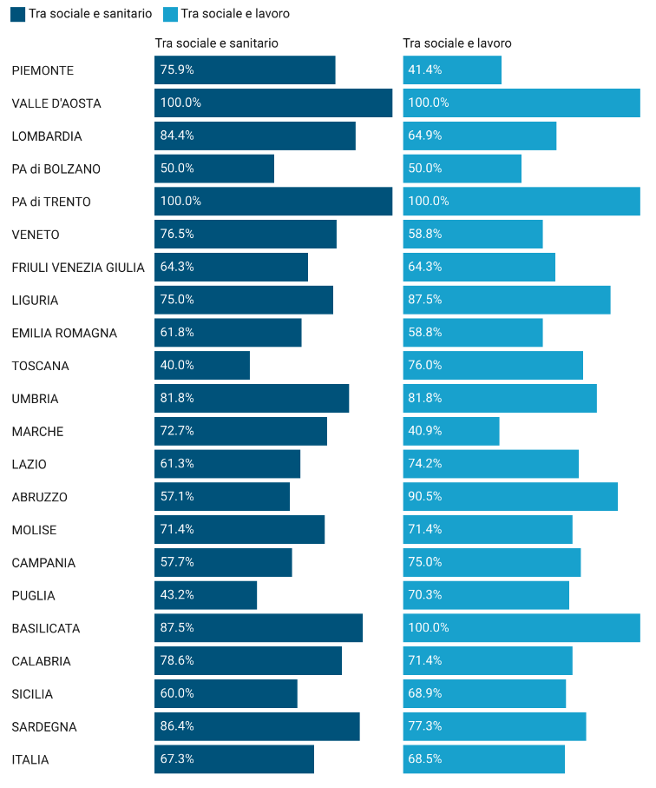
Fonte: Dati Inapp 2022

Fonte: dati Inapp, 2022

Figura 4.4
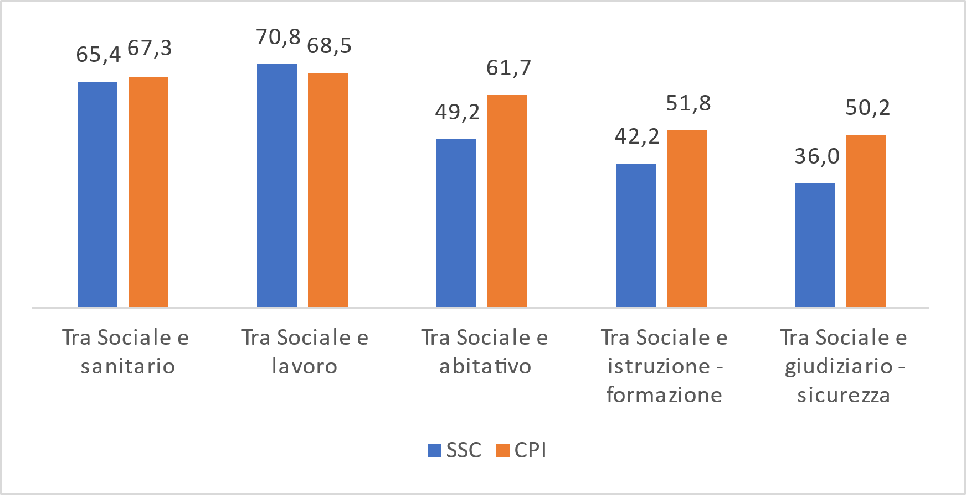
Figura 4.4 Servizi di welfare in cui occorre migliorare il livello di integrazione sul territorio per i SSC e CPI (risposta multipla)
 |  | SSC | CPI
 | Tra Sociale e sanitario | 65.4 | 67.3
 | Tra Sociale e lavoro | 70.8 | 68.5
 | Tra Sociale e abitativo | 49.2 | 61.7
 | Tra Sociale e istruzione - formazione | 42.2 | 51.8
 | Tra Sociale e giudiziario - sicurezza | 36.0 | 50.2

 | Fonte: dati Inapp, 2022

Figura 6.1
Figura 6.1 – Risultati cluster per ATS
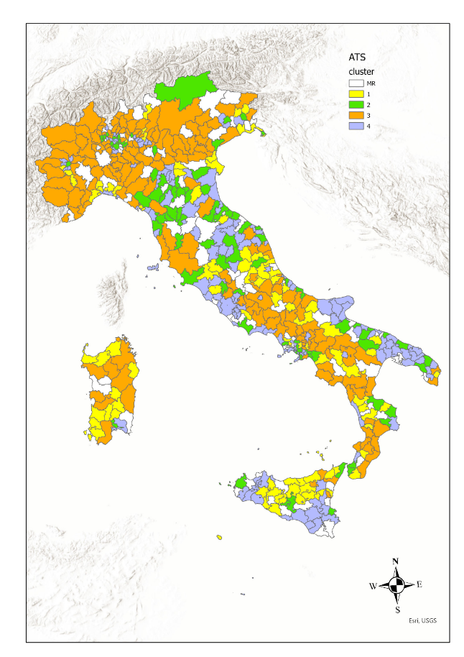
Fonte: Inapp 2022

Fonte: dati Inapp, 2022

